상품제안서
민트그린 쓰임새 미니국자 1P | 상품코드: F33111

 |  |  |  |  |  |  | 02-412-0044 | www.easy1.co.kr
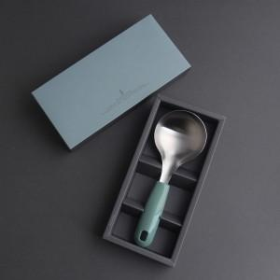

【상세/제작정보】 | <배송비> 70개입 6,000원 <손잡이 실크인쇄> 100개 미만: 일괄 60,000원 100개 이상: 개당 600원

【인쇄/포장옵션】 | 레이저 / 시판박스

【공급단가】 | 수량 | 50~ | 100~ | 500~ | 1,000~ | 2,000~
*VAT별도 | 단가 | 7,500원 | 7,380원 | 7,200원 | 7,020원 | 6,900원

【상품 URL】 | http://www.easy1.co.kr/src/goods_detail.php?gdno=33111

